Hárok1
Vieš, kde patrí i a kde y?
Ja viem!

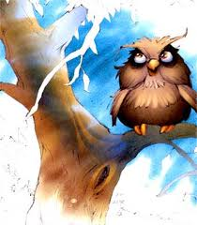
 |  | v |  | šňa | v | ška
 |  | v |  | ťaziť | v | soká
 |  | v |  | žla | v | hňa
 |  | v |  | diek | v | sieť
 |  | v |  | dra | v | kať
 |  | v |  | dlička | V | lma
 |  | V |  | lo | v | ťazstvo
 |  | zav |  | jali | v | nšovali
 |  | rukav |  | ca | plav | dlo
 |  | šv |  | hadlo | kanv | ca


 | Body |  | 20
 | Tvoje body |  | 0
 | % |  | 0
 | Známka |  | 5

AŤ

